Dijkstra Vorlage
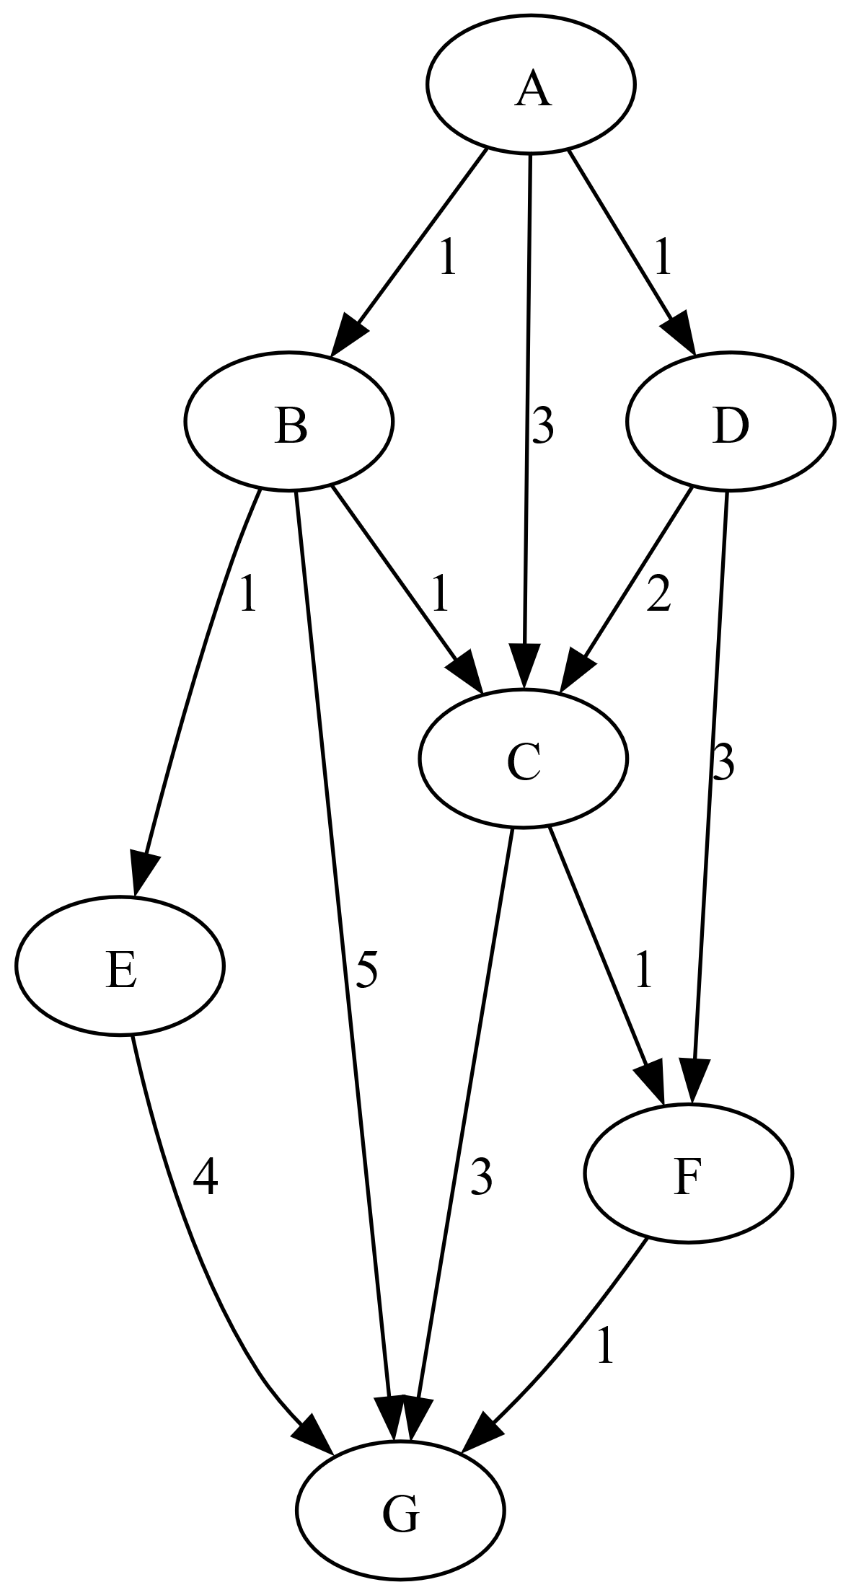
markiert | Rand (MinPQ)

AStar Vorlage
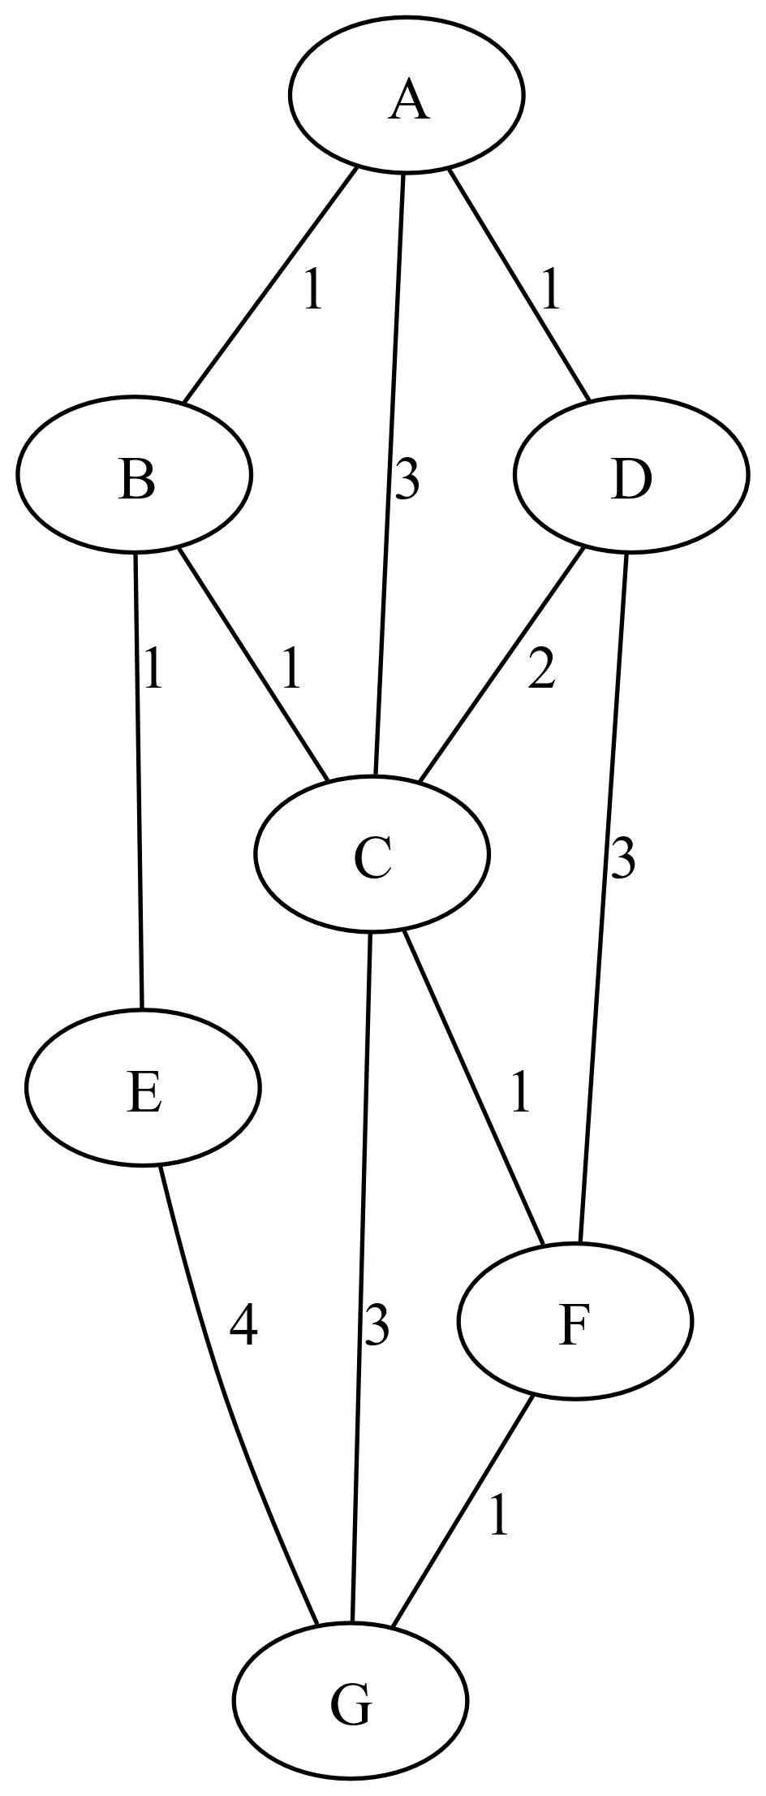
h(A)=4 | Q | next | Zwischenrechnung
h(B)=3
h(C)=3
h(D)=6
h(E)=1
h(F)=5
h(G)=0

Kruskal Vorlage
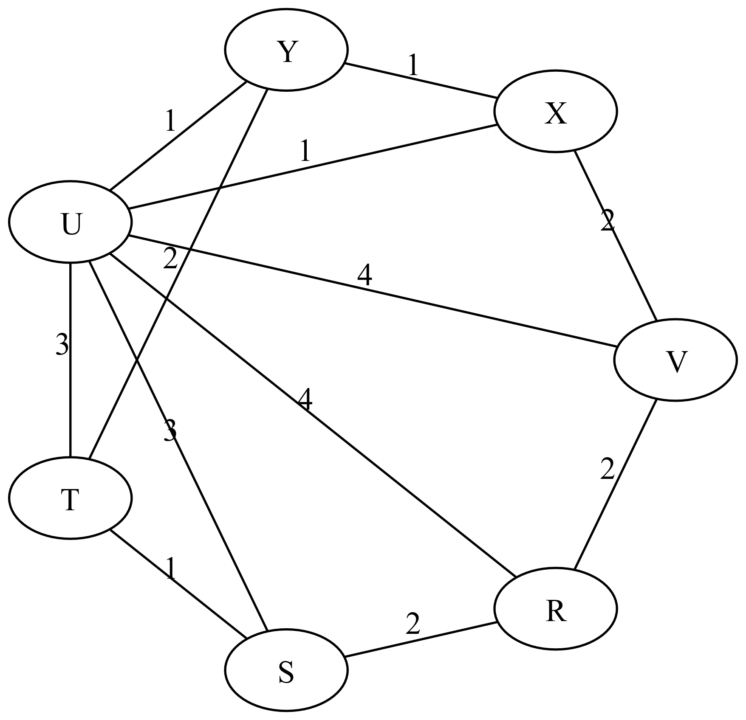
Nr | Kanten sortiert | Durchlauf

